상품제안서
PP책갈피 | 상품코드: S03009

 |  |  |  |  |  |  | 02-713-8555 | www.synergygift.co.kr
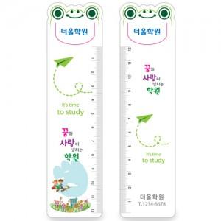

【상세/제작정보】 | 자로도 사용할 수 있는 책갈피

【인쇄/포장옵션】 | 기타 / OPP(비닐)

【공급단가】 | 수량 | 1,000~ | 2,000~ | 3,000~ | 5,000~ | 10,000~
*VAT별도 | 단가 | 230원 | 230원 | 220원 | 210원 | 205원

【상품 URL】 | https://www.synergygift.co.kr:443/src/goods_detail.php?gdno=5685

